Enunciado actividad
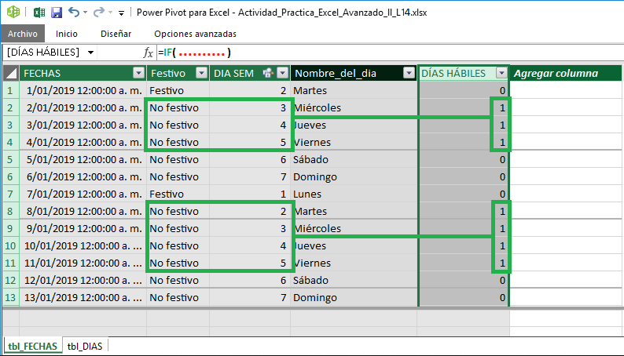
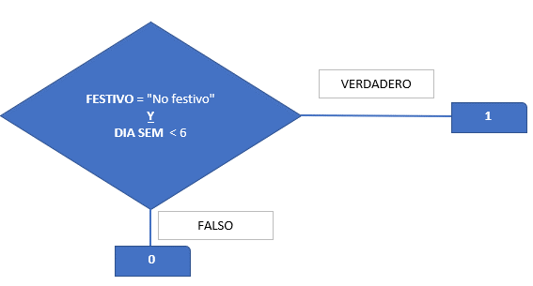
Módulo IV: Excel Avanzado II - Power Pivot, Power Query y Power View
Solución integral el Power Pivot y la función SI condicional.

Actividad práctica
1) Cargue al "Modelo de datos" las tablas tbl_FECHAS y tbl_DIAS de la Hoja1 ...

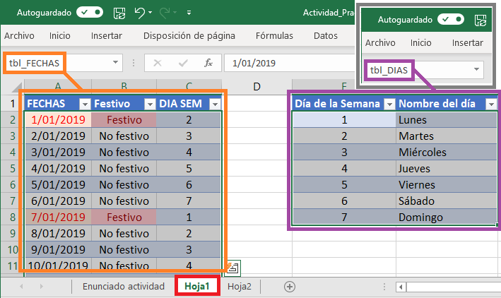

2) ... relacione las tablas y agregue a la tabla tbl_FECHAS, la columna Nombre del día, usando la función RELATED.

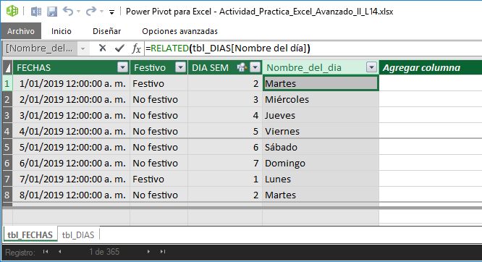

3) ... agregue a la misma tabla tbl_FECHAS la columna DÍAS HÁBILES, teniendo en cuenta los resultados y el DIAGRAMA DE FLUJO de la siguiente imagen:

